Sheet1
年代 | 事件名称 | 事件描述
先秦汉 | 贾湖骨笛 | 河南舞阳贾湖遗址出土25支骨笛，用丹顶鹤翅骨制成，7音孔可吹奏七声音阶，将中国七声音阶历史推至8000年前 | 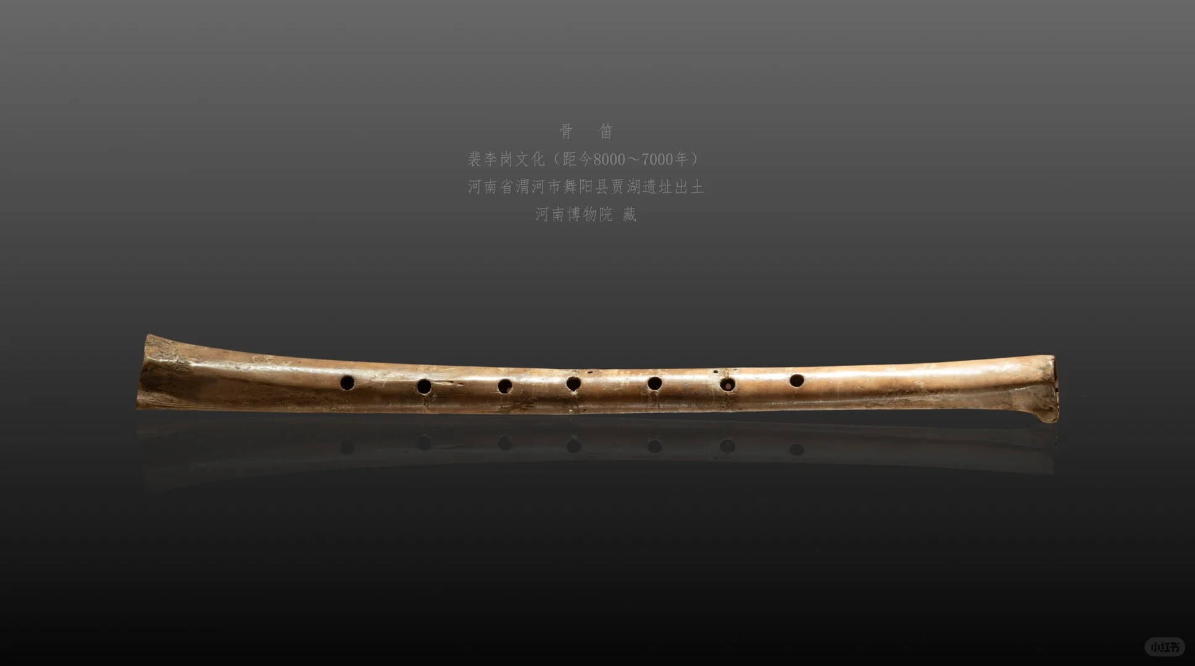 | 河南舞阳贾湖遗址骨笛（河南博物院）
先秦汉 | 竹笛发展 | 相传汉武帝时张骞出使西域以后输入长安，以竹为材料是笛制的一大进步 | 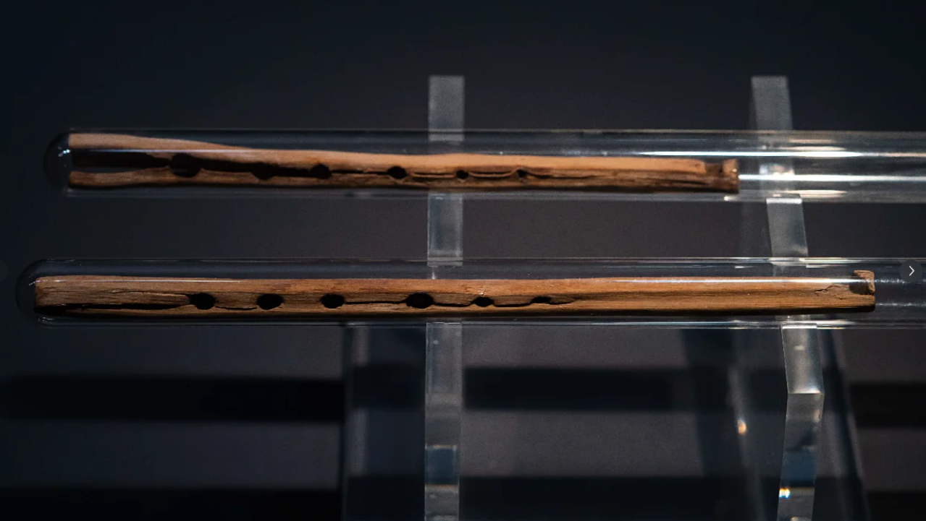 | 马王堆三号汉墓竹笛【西汉】 湖南博物院
魏晋 | 六孔形制 | 乐工列和与荀勖改革为前5后1六孔形制 | 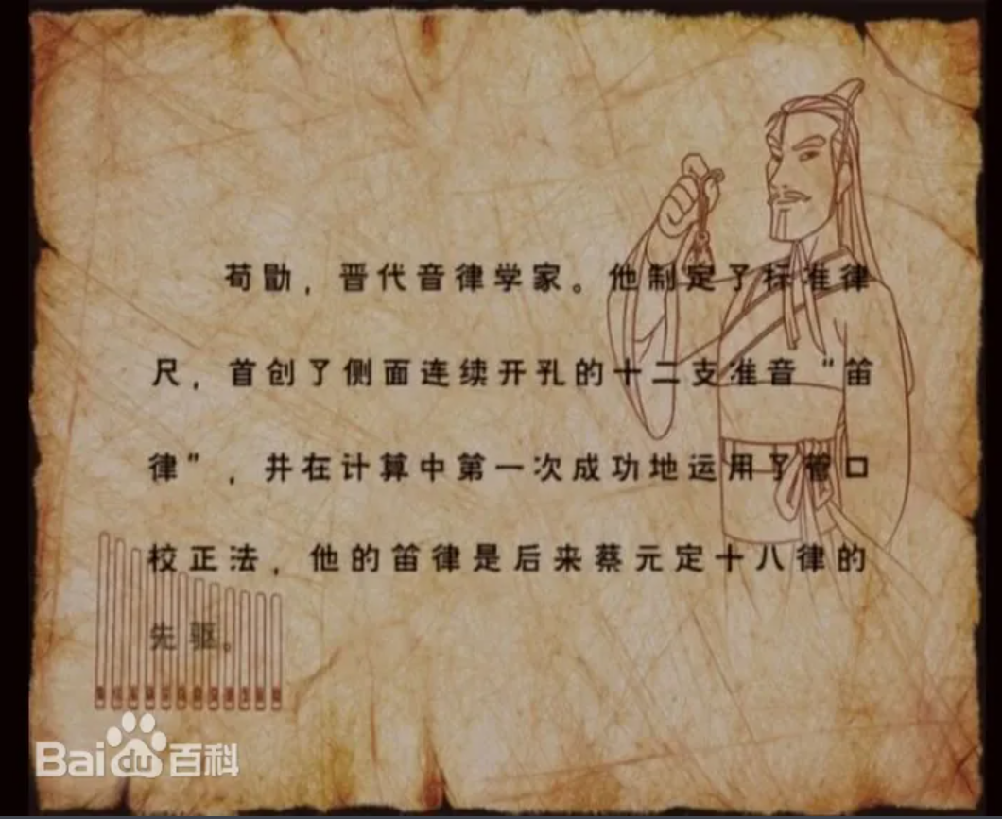 | 荀勖
唐 | 笛箫分化 | "横吹笛子竖吹箫"确立； | 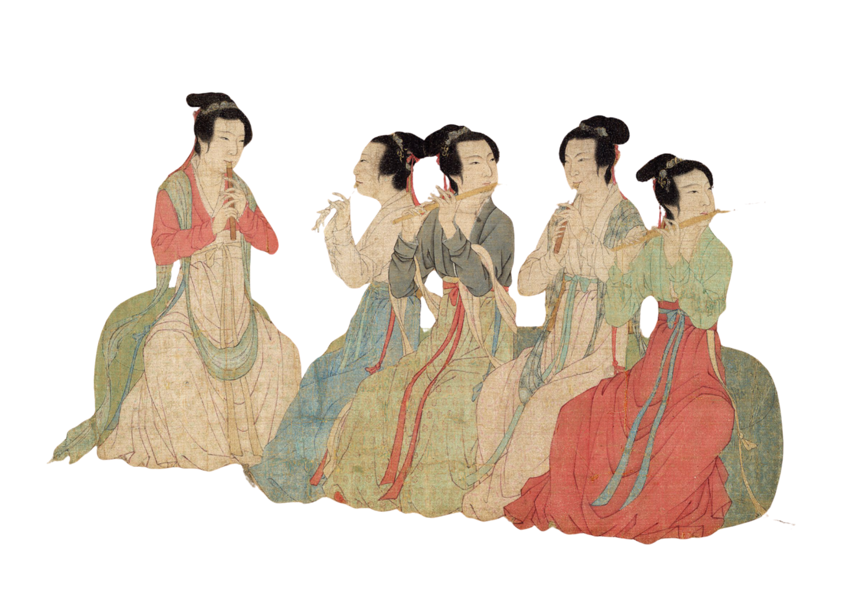 | 《韩熙载夜宴图》卷，五代，顾闳中
唐 | 唐代横吹 | 相传刘系作七星管笛，蒙膜助声，为笛加膜第一人；
唐 | 东传 | 吕才制尺八传入日本 | 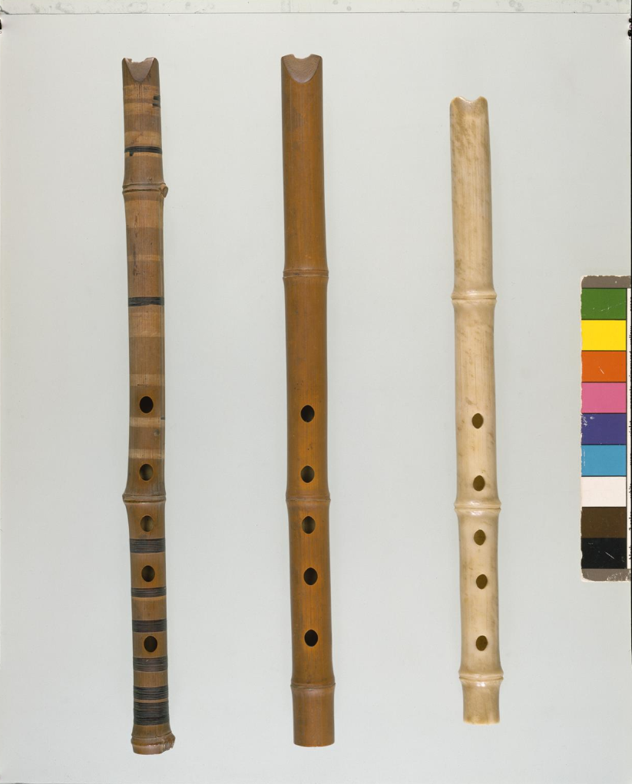 | 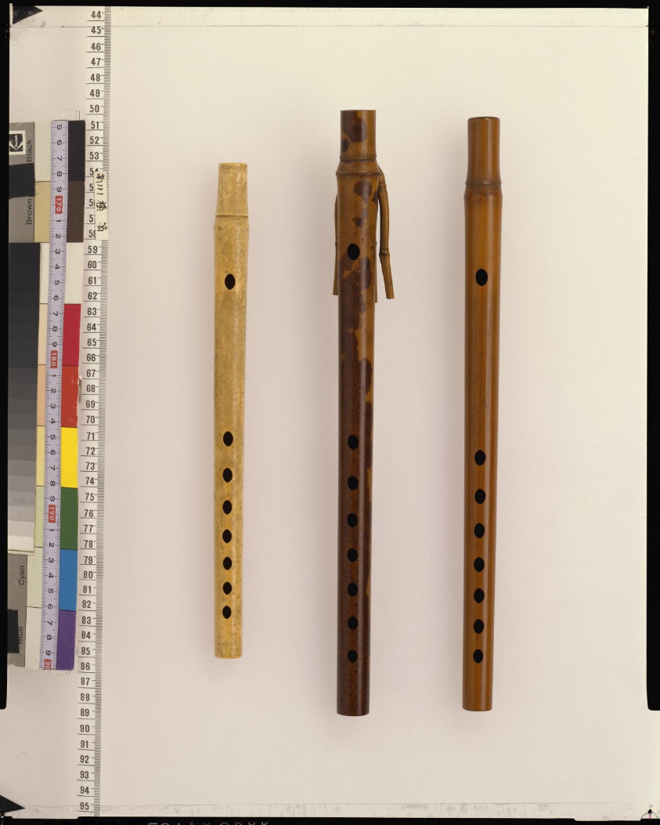 | 尺八【唐】日本正仓院 横笛【唐】日本正仓院
宋 | 笛制多样 | 出现叉手笛、龙颈笛、十一孔小横吹、九孔大横笛、七孔玉笛 | 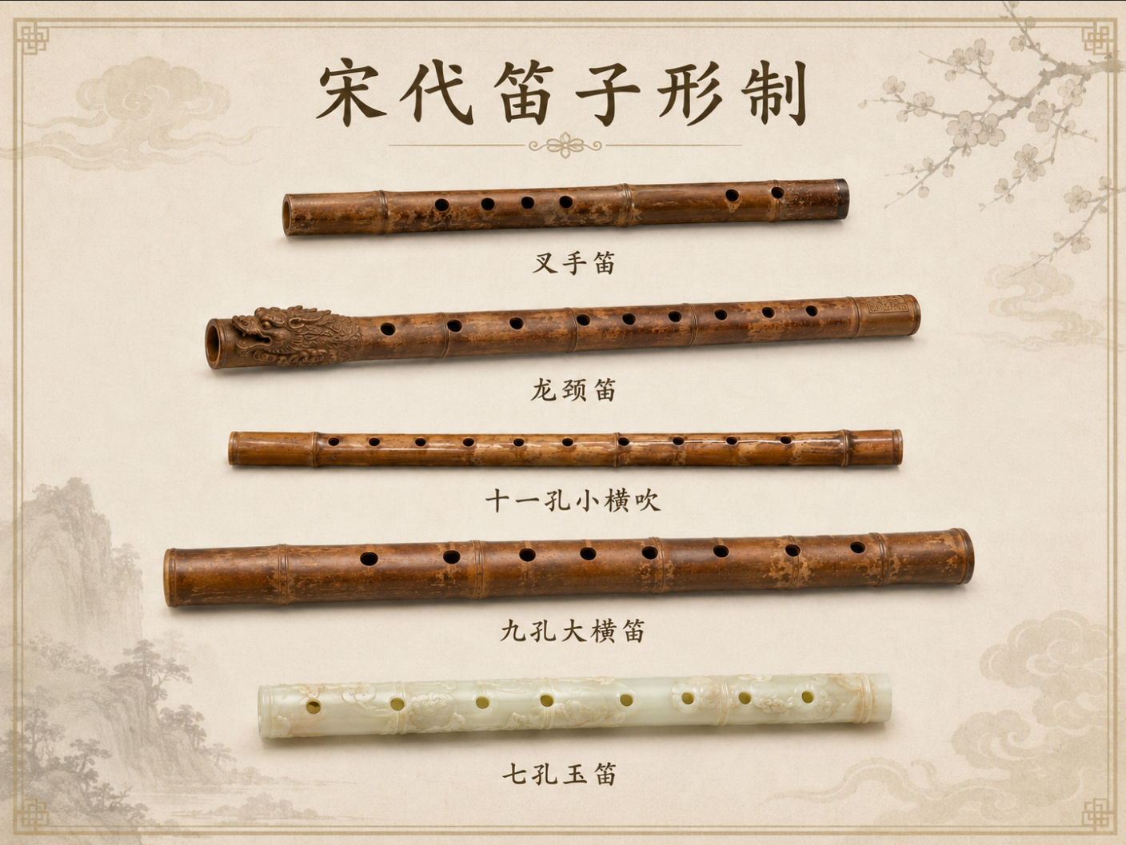
宋 | 曲调文学兴盛使笛声成为词中常见意象 | 宋词中笛声常与离愁、夜景、边塞和城市声景相连，说明笛从礼乐/宫廷声音转入大众情感表达。 | 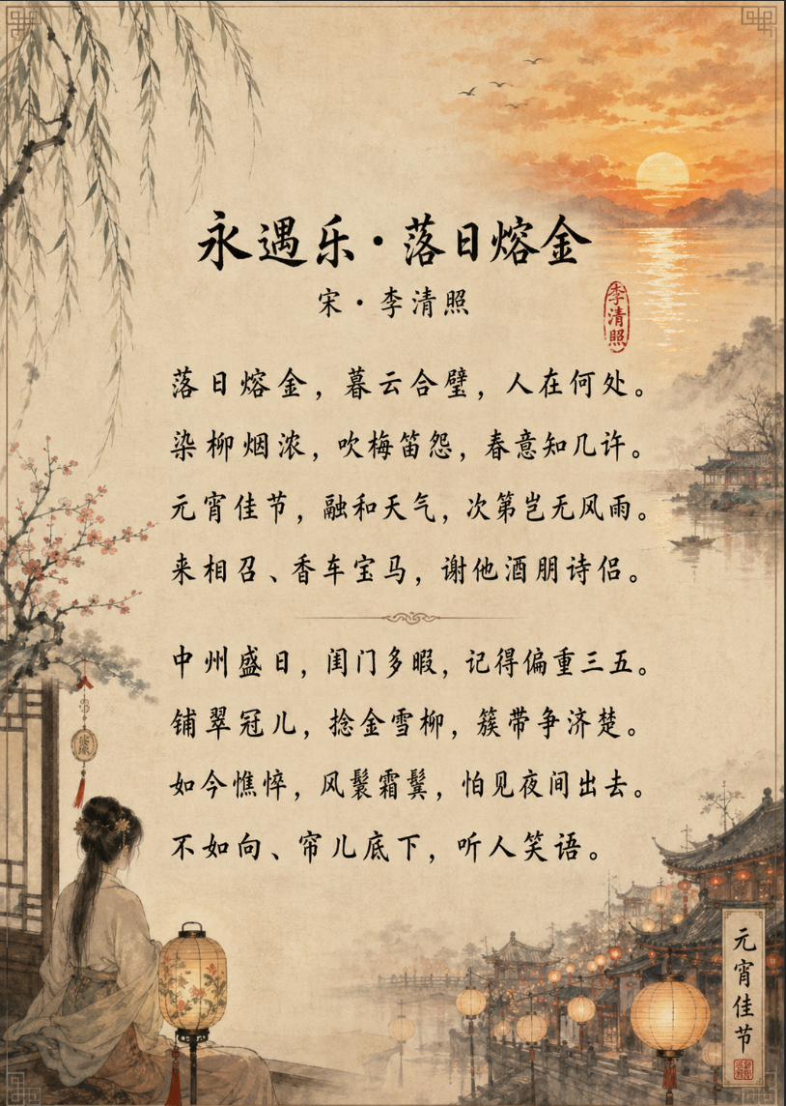 | “吹梅笛怨”李清照词
元 | 南北音乐交流促进笛类地方风格分化 | 南北音乐交流促进笛类地方风格分化
明 | 民间普及 | 笛子在民间普及，从小学生到职业演奏家，从牧童到文人雅士，都可以手一管 | 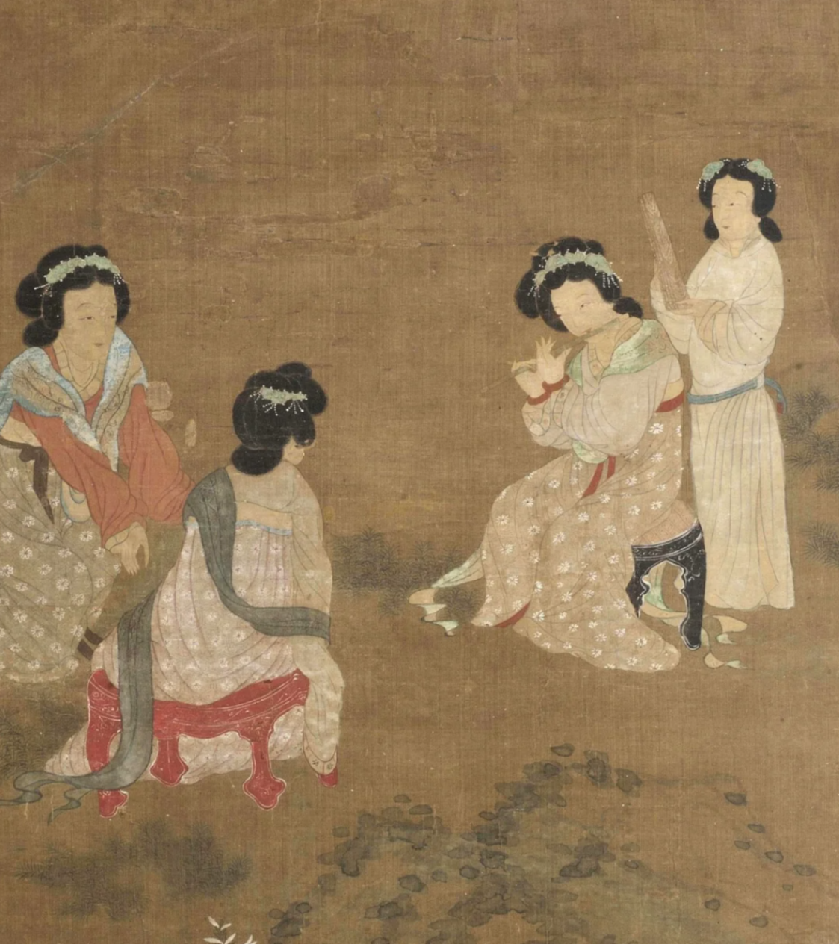 | 《庭中赏乐图》明 佚名 费城艺术博物馆
明 | 昆曲与曲笛环境推动南方竹笛风格成熟 | 明代昆曲兴盛，曲笛以圆润、婉转音色服务南曲声腔，与北方高亢明亮的梆笛倾向逐渐形成差异。 | 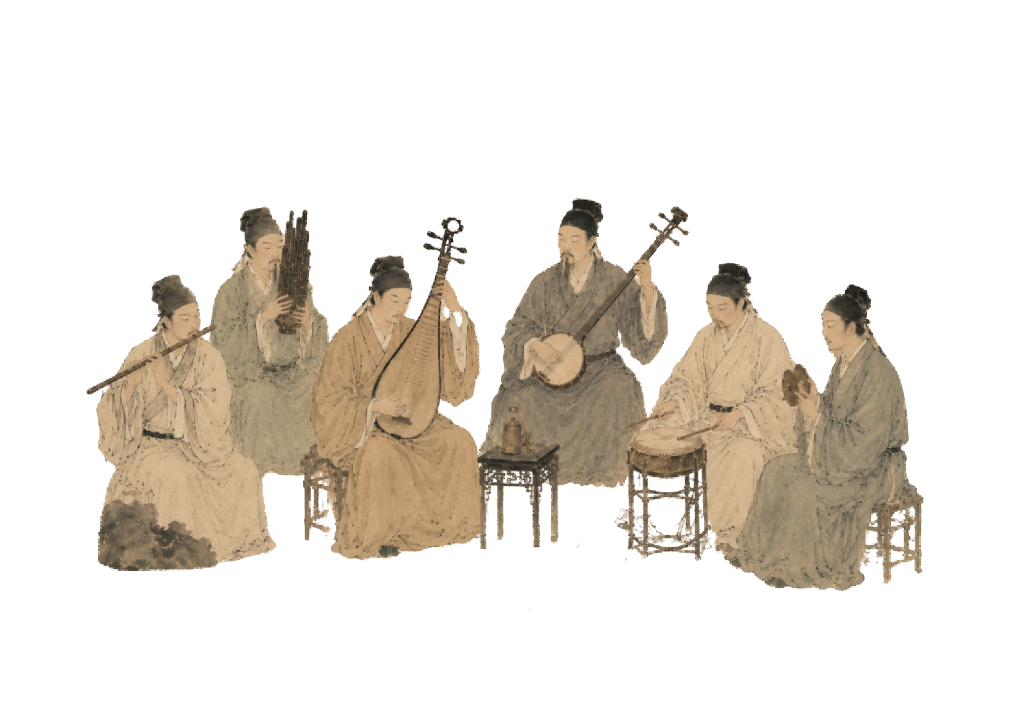 | 昆曲牡丹亭
清 | 梆笛、曲笛等地方风格继续成熟 | 清代地方戏曲和民间乐种繁荣，竹笛在北方梆子、南方昆曲与江南丝竹中形成不同音色和技法传统。 | 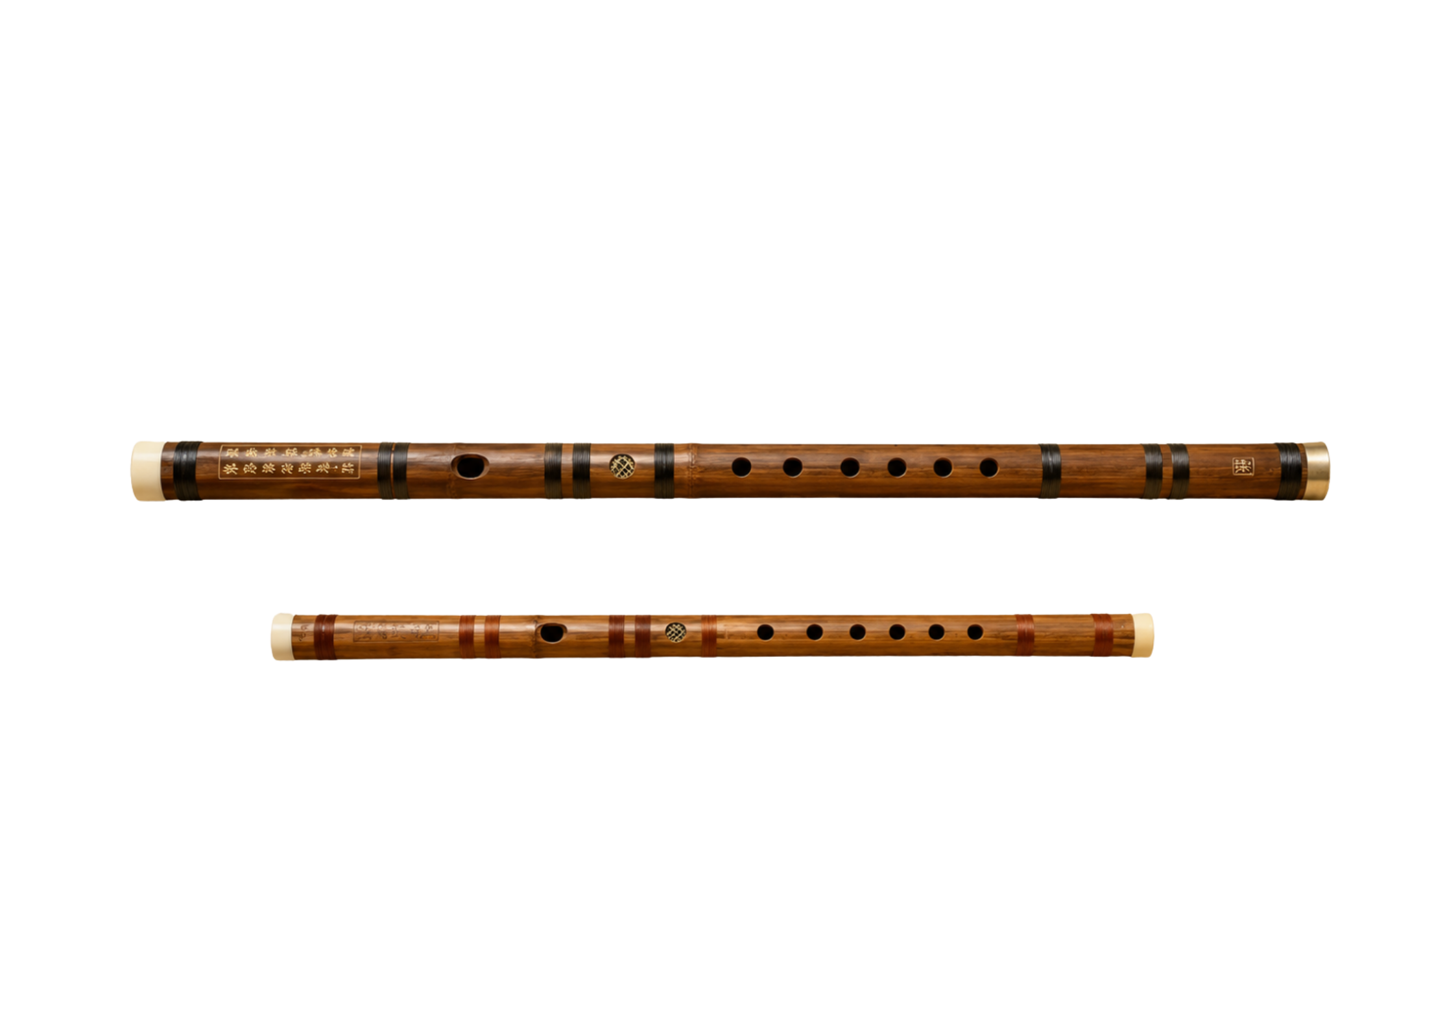 | 曲笛梆笛

